土対法確認フロー（様式）
土壌汚染対策法等手続の確認フロー（●●工区）

STEP２
敷地内の区域状況・搬出届出の確認
NO
工事敷地内に
要措置区域等※１が
存在するか？＜・・・・・・・・・・法第16条
YES
NO
要措置区域等内で
形質変更を行うものか？
YES
NO
要措置区域等内の
土壌の搬出を行うものか？
YES
NO
法第16条の届出を
行っているか？
土対法結果区分
→②（対象外）
土対法結果区分
→①（届出済）
届出を
実施する
届出
完了後
STEP１
工事着手前の届出・調査の確認
YES
以下のいずれかに該当するか？
（１）一定規模（原則3,000m2、（２）を除く工場等に
おける土地では900m2)以上の土地の形質変更＜・・・・・・・・・・・法第4条第1項
（２）工場等で土壌汚染の調査が猶予されている
土地における900m2以上の土地の形質変更＜・・・・・・・・・・・・・法第3条第7項
NO
YES
NO
法第4条第1項または
法第3条第7項の届出済みか？
YES
届出の結果、土壌調査が
必要と判断されたか？
YES
NO
調査の結果、基準に
適合したか？
届出を
実施する
基準不適
合範囲は
区域指定
を受ける
NO
届出
完了後
STEP１終了→STEP２へ
YES
STEP２終了
・土対法① 結果区分：①（届出済・搬出可能）
・土対法② 結果区分：②（搬出可能）

※１ 要素地区域：土壌の特定有害物質による汚染状態で基準に適合しておらず、土壌汚染の摂取経路があり
健康被害が生じるおそれがあるため、汚染の除去等の措置が必要な区域として法第６条の規定に
基づき知事が指定する地域
詳細は、山口県環境政策課HP：https://www.pref.yamaguchi.lg.jp/soshiki/38/20525.html
（下関市：https://www.city.shimonoseki.lg.jp/soshiki/53/1973.html）

 | 結果 区分 | 確認結果

 | （備 考）

 | 【補足事項】
 | ・本フローは提出は不要ですが、確認結果票とともに記録・保存してください。
 | ・詳細は「確認結果票作成に当たっての解説（土壌汚染対策法等の手続確認編）」を参照ください。（本ファイルのシート「２解説【土対法等の手続き確認】」に掲載）
 | ・STEP1は工事全体の手続確認であり、工区別の手続確認はSTEP2にて実施するため、工区によって手続確認結果が異なることがあります。

 |  |  | 令和7年3月版

確認結果票(記載例県版)
再生資源利用促進計画の作成に伴う確認結果票

工事名 |  |  | ●●●●●●●●●●●●●●●●●●●●●●●●●●●●●●●●●●●工事
元請建設工事事業者等 |  |  | （株）○○○○○○○○○○
作成・更新年月日 |  |  | 2023-05-30 | 工事責任者 | ○○ ○○

土砂の搬出に係わる土壌汚染対策法等の手続確認結果
工区等 |  | 結果 区分 | 確認結果
●●工区 |  | ② | 手続確認済（搬出可能）
フローから転記

 | 注） 結果区分が①の場合には、建設発生土ではなく汚染土としての取扱いとなる

建設発生土の搬出先確認結果
Ｎｏ | 搬出先名称 |  |  | 確認結果 | 詳細
1 | ※搬出先が県管理の道路改良工事の場合の記載例 ●●道路改良工事 |  |  | 規制未指定 | ［公共施設用地等］分類：道路 管理機関名：山口県●●土木建築事務所
2 | ※搬出先が県管理の河川改修項の場合の記載例 ●●川 河川改修工事 |  |  | 公共施設用地等 | ［公共施設用地等］分類：河川 管理機関名：山口県●●土木建築事務所
3 | ※搬出先がほ場整備工事の場合の記載例 区画整理工事●● |  |  | 他法令許可等 | ［許可不要工事等］分類：土地改良 元請業者：●●●●建設（株）
4 | ※搬出先が残土処理場の場合の記載例 ●●残土処理場 |  |  | 盛土許可等 | 盛土規制法：宅造区域及び特盛区域未指定 土砂条例：該当なし 土地所有者：同意確認済
5 | ※搬出先がストックヤードの場合の記載例 ●●ストックヤード |  |  | 盛土許可等 | 盛土規制法：宅造区域及び特盛区域未指定 土砂条例：該当なし 土地所有者：同意確認済
6 | ※搬出先が用地買収を伴わない仮設道等の場合の記載例 ●● |  |  | 許可不要工事等 | 盛土規制法：宅造区域及び特盛区域未指定 土砂条例：該当なし 土地所有者：同意確認済
7 | ■■■■■■■■■■ |  |  | 別途理由 | 盛土規制法（宅造区域）：許可対象規模未満 土砂条例：許可等対象規模未満 土地所有者：同意確認済
8 | ■■■■■■■■■■ |  |  | 規制区域外 | 盛土規制法：宅造区域及び特盛区域外 土砂条例：該当なし 土地所有者：同意確認済
詳細に、盛土規制法における分類を記載
9
10
11
12

 |  |  |  |  | 令和５年５月版

土対法確認フロー（記載例1）
土壌汚染対策法等手続の確認フロー（●●工区）

STEP２
敷地内の区域状況・搬出届出の確認
NO
工事敷地内に
要措置区域等※１が
存在するか？＜・・・・・・・・・・法第16条
YES
NO
要措置区域等内で
形質変更を行うものか？
YES
NO
要措置区域等内の
土壌の搬出を行うものか？
YES
NO
法第16条の届出を
行っているか？
土対法結果区分
→②（対象外）
土対法結果区分
→①（届出済）
届出を
実施する
届出
完了後
STEP１
工事着手前の届出・調査の確認
YES
以下のいずれかに該当するか？
（１）一定規模（原則3,000m2、（２）を除く工場等に
おける土地では900m2)以上の土地の形質変更＜・・・・・・・・・・・法第4条第1項
（２）工場等で土壌汚染の調査が猶予されている
土地における900m2以上の土地の形質変更＜・・・・・・・・・・・・・法第3条第7項
NO
YES
NO
法第4条第1項または
法第3条第7項の届出済みか？
YES
届出の結果、土壌調査が
必要と判断されたか？
YES
NO
調査の結果、基準に
適合したか？
届出を
実施する
基準不適
合範囲は
区域指定
を受ける
NO
届出
完了後
STEP１終了→STEP２へ
YES
STEP２終了
・土対法① 結果区分：①（届出済・搬出可能）
・土対法② 結果区分：②（搬出可能）

※１ 要素地区域：土壌の特定有害物質による汚染状態で基準に適合しておらず、土壌汚染の摂取経路があり
健康被害が生じるおそれがあるため、汚染の除去等の措置が必要な区域として法第６条の規定に
基づき知事が指定する地域
詳細は、山口県環境政策課HP：https://www.pref.yamaguchi.lg.jp/soshiki/38/20525.html
（下関市：https://www.city.shimonoseki.lg.jp/soshiki/53/1973.html）

 | 結果 区分 | 確認結果

 | ① | 手続確認済 （区域指定地域に該当し、所管の都道府県等へ汚染土壌の区域外搬出に関する確認済）

 | （備 考）

 | 【補足事項】
 | ・本フローは提出は不要ですが、確認結果票とともに記録・保存してください。
 | ・詳細は「確認結果票作成に当たっての解説（土壌汚染対策法等の手続確認編）」を参照ください。（本ファイルのシート「２解説【土対法等の手続き確認】」に掲載）
 | ・STEP1は工事全体の手続確認であり、工区別の手続確認はSTEP2にて実施するため、工区によって手続確認結果が異なることがあります。

 |  |  | 令和7年3月版

土対法確認フロー（記載例２）
土壌汚染対策法等手続の確認フロー（●●工区）

STEP２
敷地内の区域状況・搬出届出の確認
NO
工事敷地内に
要措置区域等※１が
存在するか？＜・・・・・・・・・・法第16条
YES
NO
要措置区域等内で
形質変更を行うものか？
YES
NO
要措置区域等内の
土壌の搬出を行うものか？
YES
NO
法第16条の届出を
行っているか？
土対法結果区分
→②（対象外）
土対法結果区分
→①（届出済）
届出を
実施する
届出
完了後
STEP１
工事着手前の届出・調査の確認
YES
以下のいずれかに該当するか？
（１）一定規模（原則3,000m2、（２）を除く工場等に
おける土地では900m2)以上の土地の形質変更＜・・・・・・・・・・・法第4条第1項
（２）工場等で土壌汚染の調査が猶予されている
土地における900m2以上の土地の形質変更＜・・・・・・・・・・・・・法第3条第7項
NO
YES
NO
法第4条第1項または
法第3条第7項の届出済みか？
YES
届出の結果、土壌調査が
必要と判断されたか？
YES
NO
調査の結果、基準に
適合したか？
届出を
実施する
基準不適
合範囲は
区域指定
を受ける
NO
届出
完了後
STEP１終了→STEP２へ
YES
STEP２終了
・土対法① 結果区分：①（届出済・搬出可能）
・土対法② 結果区分：②（搬出可能）

※１ 要素地区域：土壌の特定有害物質による汚染状態で基準に適合しておらず、土壌汚染の摂取経路があり
健康被害が生じるおそれがあるため、汚染の除去等の措置が必要な区域として法第６条の規定に
基づき知事が指定する地域
詳細は、山口県環境政策課HP：https://www.pref.yamaguchi.lg.jp/soshiki/38/20525.html
（下関市：https://www.city.shimonoseki.lg.jp/soshiki/53/1973.html）

 | 結果 区分 | 確認結果

 | ② | 手続確認済（搬出可能）

 | （備 考）

 | 【補足事項】
 | ・本フローは提出は不要ですが、確認結果票とともに記録・保存してください。
 | ・詳細は「確認結果票作成に当たっての解説（土壌汚染対策法等の手続確認編）」を参照ください。（本ファイルのシート「２解説【土対法等の手続き確認】」に掲載）
 | ・STEP1は工事全体の手続確認であり、工区別の手続確認はSTEP2にて実施するため、工区によって手続確認結果が異なることがあります。

 |  |  | 令和7年3月版

2 解説【土対法等の手続確認】
 |  | 令和７年３月更新版
 |  | 令和７年３月
確認結果票作成に当たっての解説

（土壌汚染対策法等の手続確認編）
Ⅲ 土壌汚染対策法等の手続確認
１．概要
元請建設工事事業者等は建設発生土の搬出先の確認等において、省令第８条第３項１号及び第３号に基づき、発注者等が行った手続（土壌汚染対策法や条例の届出の要否等）を確認する必要があります。その他、調査命令や区域指定の有無等、建設発生土の搬出先の確認等を達成するために必要な情報についても、確認フローに沿って確認し、結果を確認結果票に記載し現場掲示ください。また、確認フローは確認結果票とともに記録・保存ください。

２．手続確認事項

２-1．土壌汚染対策法の手続確認事項
 | 以下（１）～（３）についてご確認ください。ご不明な点は所管の都道府県等へお問合せください。
 | （１） 土壌汚染対策法（以下「法」という。）の届出の要否 以下①～③の対応要否をご確認ください。④は２-１（３）に該当した場合に届出の要否をご確認ください。なお、２-１（２）の命令が有りの場合、調査結果の報告書の届出も併せてご確認ください。 ①法第３条関係 ア. 有害物質使用特定施設の使用を廃止したとき、土壌汚染状況調査を実施し、その結果を報告する必要があります（法第３条第１項）。 イ. 操業を続けることを理由に一時的に２-１（１）①アの調査を免除された土地で、900ｍ２以上の土地の形質の変更を行う際には届出が必要になります（法第３条第７項）。 ②法第４条関係 ア. 3,000ｍ２以上の土地の形質の変更又は現に有害物質使用特定施設が設置されている土地等では900ｍ２以上の土地の形質の変更を行う際には届出が必要になります（法第４条第１項）。 イ. 土地の所有者等の全員の同意を得て、２-１（１）②アの届出前に調査を行い、２-１（１）②アの届出に併せて当該調査結果を提出することができます（法第４条第２項）。 ③法第14条関係 自主調査において土壌汚染が判明した場合に土地の所有者等が都道府県知事等に区域の指定を申請できます（法第14条第１項）。 ④法第16条関係 法に基づき区域指定された土地の汚染土壌を区域外へ搬出する際には原則届出が必要になります（法第16条第１項）。

 | （２） 法に基づく土壌汚染状況調査命令の有無 以下①～③の命令の有無をご確認ください。 ①法第３条関係 ２-１（１）①イの届出後に、都道府県知事等からの命令を受けて、土地の所有者等が土壌汚染状況調査を実施し、その結果を報告する必要があります（法第３条第８項）。 ②法第４条関係 ２-１（１）②アの届出後に、土壌汚染のおそれがあると都道府県知事等が認めて、 都道府県知事等からの命令を受けた場合は、土地の所有者等が土壌汚染状況調査を実施し、その結果を報告する必要があります（法第４条第３項）。 ③法第５条関係 土壌汚染により健康被害が生ずるおそれがあると都道府県知事等が認めて、 都道府県知事等からの命令を受けた場合は、土地の所有者等が土壌汚染状況調査を実施し、その結果を報告する必要があります（法第５条第１項）。

 | （３） 法に基づく区域指定の有無 ２-１（１）（２）の届出による調査結果から、土壌の特定有害物質（法施行令第１条）の汚染状態が指定基準（法施行規則別表第４及び第５）を超過した場合、要措置区域又は形質変更時要届出区域に指定されます（法第６条第１項、法第11条第１項）。

２-２．都道府県等の土壌汚染に関する条例の手続確認事項
 | 都道府県等のなかには、法以外で土壌汚染に関する条例により、２-１（１）～（３）の独自の届出要件及び区域指定制度を設けている都道府県等もありますので、併せてご確認ください。 ご不明な点は所管の都道府県等へお問合せください。

３．注意事項
 | ・建設工事の工区等により、手続確認結果が異なる場合には、確認結果票に工区別等で記載ください。（「５．手続の確認フロー」で示したSTEP1は工事全体の手続確認であり、工区別の手続確認はSTEP2にて実施するため、工区によって手続確認結果が異なることがあります。） 加えて、工区別等で記載する場合には、工区等を示した図面等も併せて保存ください。

 | ・法・条例等の対象外の土地で汚染された土壌が見つかった場合において、当該土壌を運搬及び処理する際には、汚染の拡散防止の観点から、法に準じて、適切に取り扱うことが望ましいと言えます。

４．補足説明

 | （１） 有害物質使用特定施設 水質汚濁防止法第２条第２項に規定する特定施設であって、特定有害物質をその施設において製造し、使用し、又は処理するものを言います。

 | （２） 土地の形質の変更 「土地の形状を変更する行為全般」をいい、いわゆる掘削（切土）と盛土（土壌を仮置きする場合を含む）の別を問いません。ただし、土地の形質の変更の内容が盛土のみである場合や４（３）、４（４）に該当する行為の場合は、届出が不要になります。 【対象例】地盤改良、掘削、盛土、杭・鋼矢板の打設

 | （３） ２-１（１）①イの適用除外となる行為（法第３条第７項） ①土壌を区域外へ搬出すること ②土壌の飛散又は流出を伴う形質変更であること ③形質変更の深さが50cm以上であること、のいずれにも該当しない行為になります。（なお、900m2未満の土地の形質変更を行う場合も適用対象外になります。）

 | （４） ２-１（１）②アの適用除外となる行為（法第４条第１項） ①土壌を区域外へ搬出すること ②土壌の飛散又は流出を伴う形質変更であること ③形質変更の深さが50cm以上であること、のいずれにも該当しない行為になります。（なお、通常の農業、林業の作業路網の整備で区域外に土壌を搬出しない行為、非常災害のために必要な応急措置、鉱山関係の土地における形質変更も適用対象外になります。）

 | （５） 要措置区域等 要措置区域又は形質変更時要届出区域のことを指します。 ■要措置区域 汚染の摂取経路があり、健康被害が生ずるおそれがあるため、汚染の除去等の措置が必要な区域 ■形質変更時要届出区域 汚染の摂取経路がなく、健康被害が生ずるおそれがないため、汚染の除去等の措置が不要な区域（要措置区域において摂取経路の遮断が行われた区域を含みます。）

５．手続の確認フロー
 | 各手続確認事項と「２.手続確認事項」との対応箇所を以下のとおり記載しておりますので参考としてください。

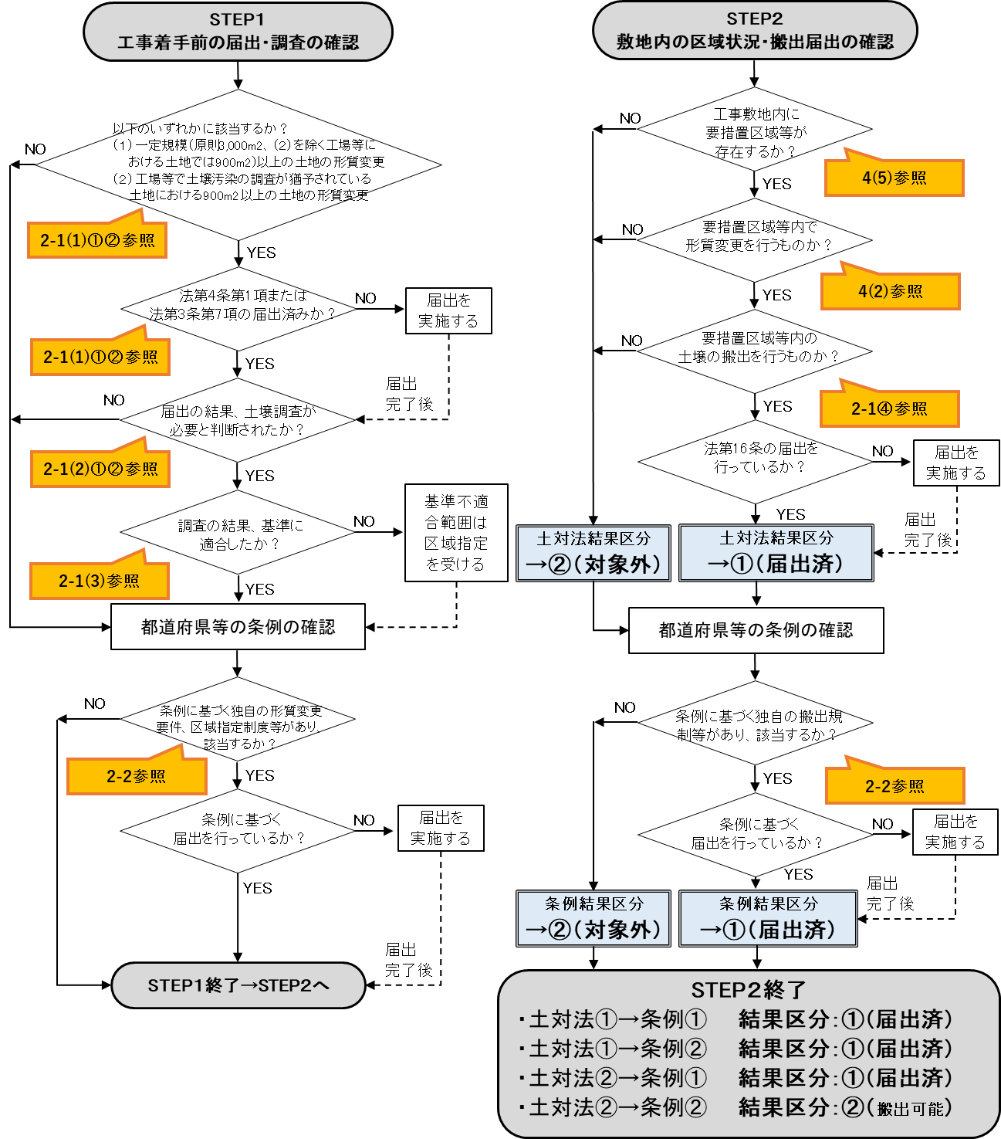

 | 問合せ先 環境省水・大気環境局環境管理課環境汚染対策室
 | ０３－５５２１－８３２２

